ภาพการแก้ไข
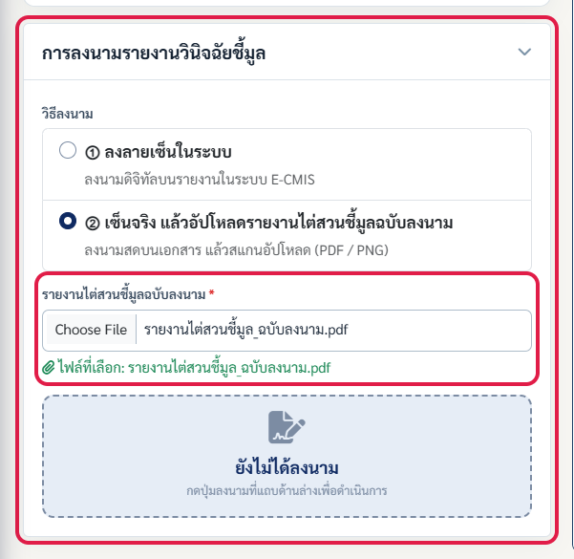
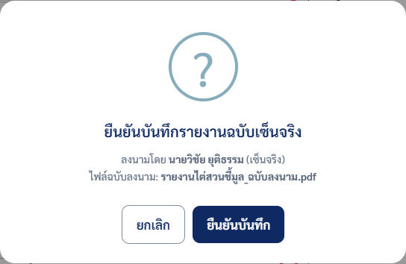
ภาพประกอบรายการที่แก้แล้ว (กรอบแดง = จุดที่แก้)
ภาพจากโหมด fixture (localhost:8901) วันที่ 15 ต.ค. 2569 · กดรหัสในคอลัมน์ "ภาพประกอบ" ของชีตรายการปรับแก้เพื่อมาที่ภาพ

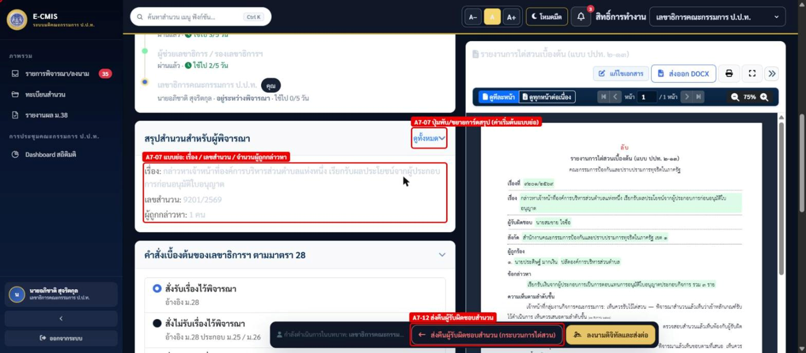
A7-07 / A7-12 — การ์ดสรุปสำนวนแบบย่อ (ค่าเริ่มต้น) + ปุ่มส่งคืนผู้รับผิดชอบสำนวน — หน้าเลขาฯ เรื่อง 9201/2569
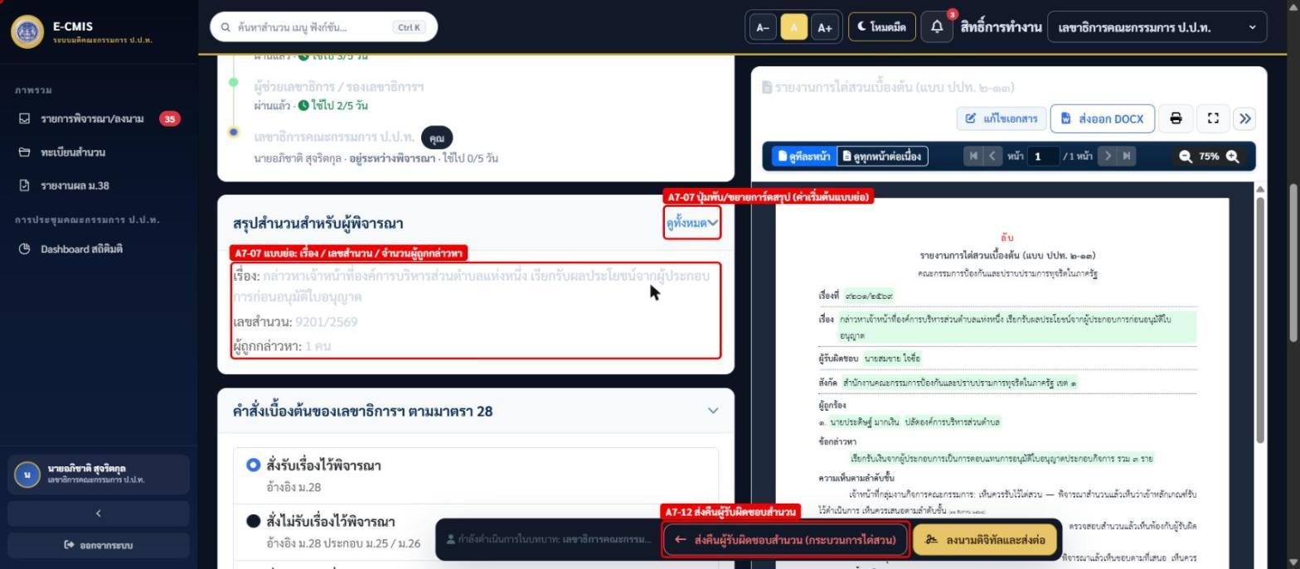

A7-02 / A7-07 — การ์ดสรุปสำนวนแบบขยาย — วันที่รับเรื่อง · ดำเนินการมาแล้ว N วัน
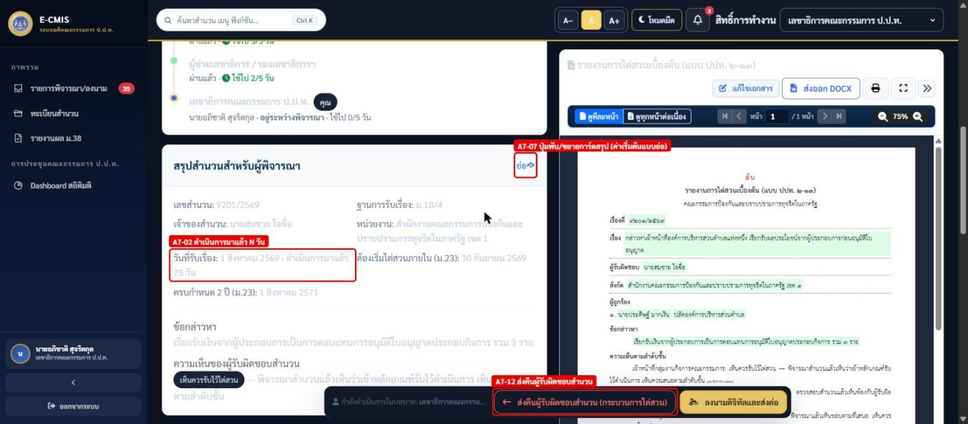

A7-11 — ข้อความตัวเลือก "ไม่ซับซ้อน" บอกปลายทาง (สำนวนเขต → กองบริหารคดี)
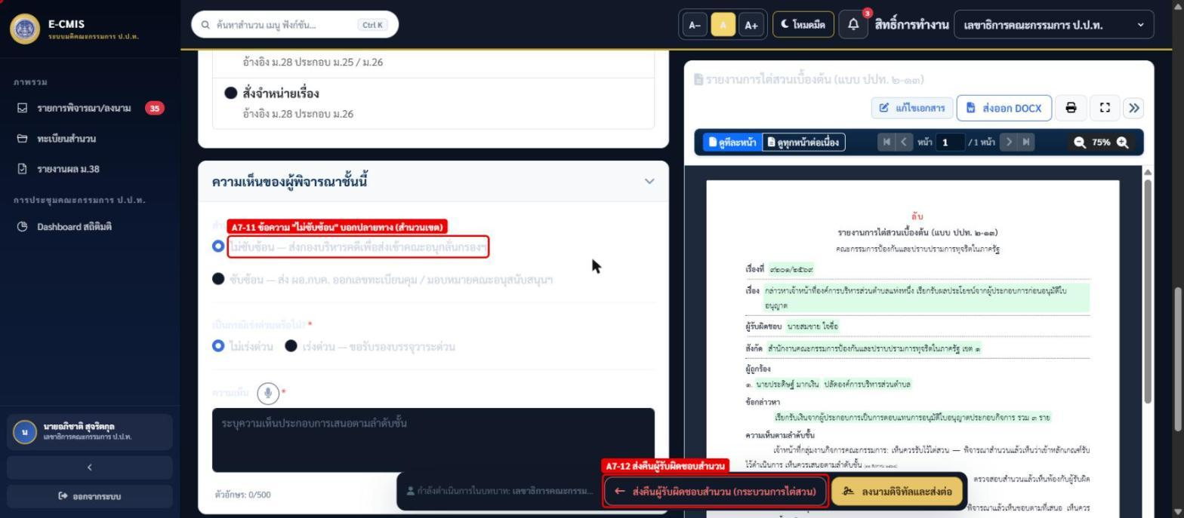

A7-08 — ช่องความเห็นรองเลขาฯ ใช้กล่อง "คำแนะนำการเขียน" กลาง — หน้ารองเลขาฯ เรื่อง 0012/2565
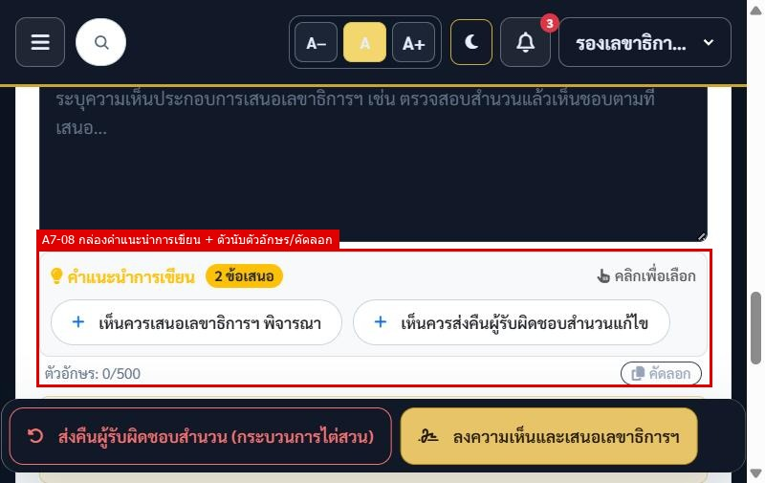

A7-14 — มาตราอาญาหลายมาตรา (เพิ่ม/ลบได้) และมาตราที่แสดงในเอกสารมติ — resolution-72 เรื่อง 1855/2568
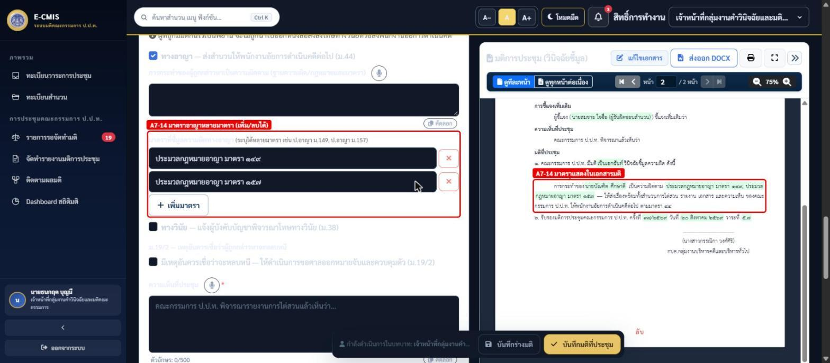

A7-17 / A7-18 / A7-19 — การ์ดส่งดำเนินคดีอาญา: ลงวันที่ (หนังสือ), ลำดับช่องใหม่, เลข EMS พร้อมคำเตือนรูปแบบ — ruling-report เรื่อง 1355/2566
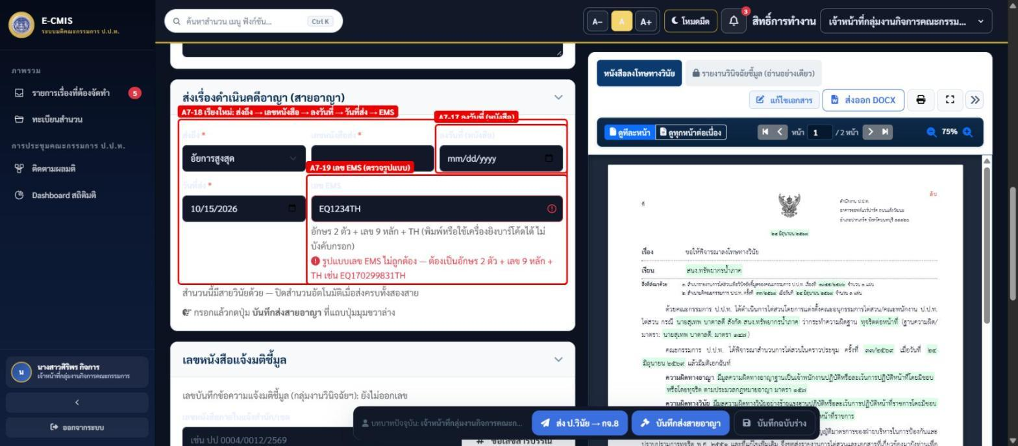

A7-10 — หน้าเลขาฯ ไม่มีการ์ดคำสั่ง ม.28 (สั่งรับ/ไม่รับ/จำหน่าย) แล้ว ระบบรับเรื่องไว้พิจารณาอัตโนมัติ — มีเฉพาะความเห็น เร่งด่วน/ซับซ้อน และการลงนาม (กรอบแดง) — approval-review เรื่อง 9205/2569 · ภาพ 28 ต.ค. 2569
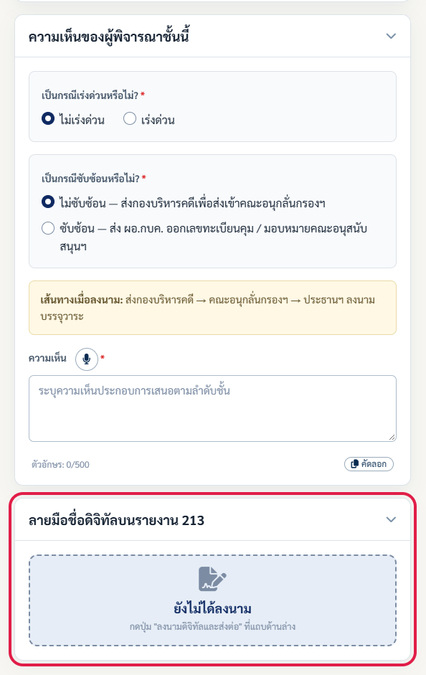

A7-13 — ส่งคืนผู้รับผิดชอบสำนวน: เลือกเหตุผล + แนบไฟล์ (ซ้าย) และแจ้งเตือนถึงผู้รับผิดชอบสำนวนพร้อมเหตุผล/ไฟล์แนบ (ขวา) — หน้ารองเลขาฯ เรื่อง 3017/2569
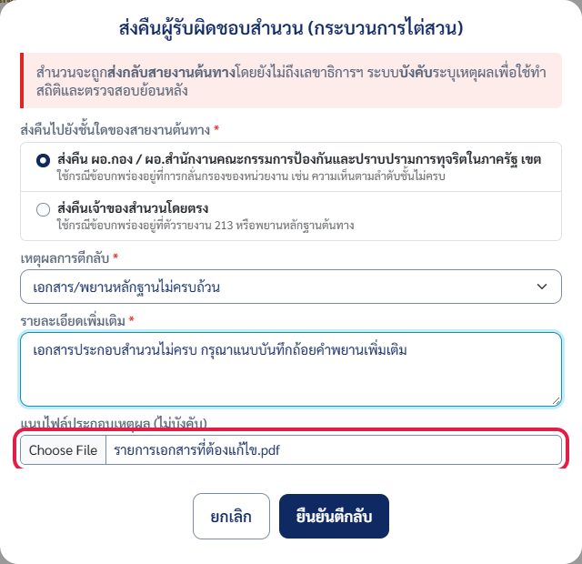

A7-15 — ประธานฯ เลือกวิธีลงนาม 2 แบบ ① ลงลายเซ็นในระบบ ② เซ็นจริง แล้วอัปโหลด (ค่าเริ่มต้น ②) — ruling-report เรื่อง 1402/2565
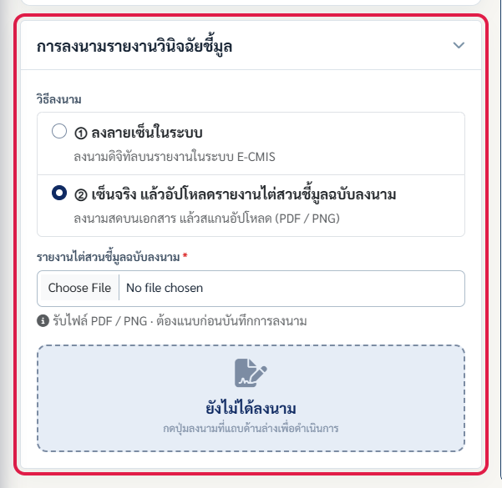

A7-16 — แบบ ② บังคับแนบรายงานไต่สวนชี้มูลฉบับลงนาม (PDF / PNG) ก่อนบันทึก (ซ้าย) และกล่องยืนยันก่อนบันทึก (ขวา)

ปรับแก้ใน Prototype
 | A7-01 - A7-07 — การ์ดสรุปสำนวนแบบย่อ และขยาย
 | ไต่สวนเบื้องต้น (ย่อ) | ไต่สวนข้อเท็จจริง เพื่อวินิจฉัยชี้มูล (ย่อ) |  | เรื่องทั่วไป / ทบทวนมติพนักงานอัยการ (ย่อ)

 | ไต่สวนเบื้องต้น (ขยาย) | ไต่สวนข้อเท็จจริง เพื่อวินิจฉัยชี้มูล (ขยาย) |  | เรื่องทั่วไป / ทบทวนมติพนักงานอัยการ (ขยาย)
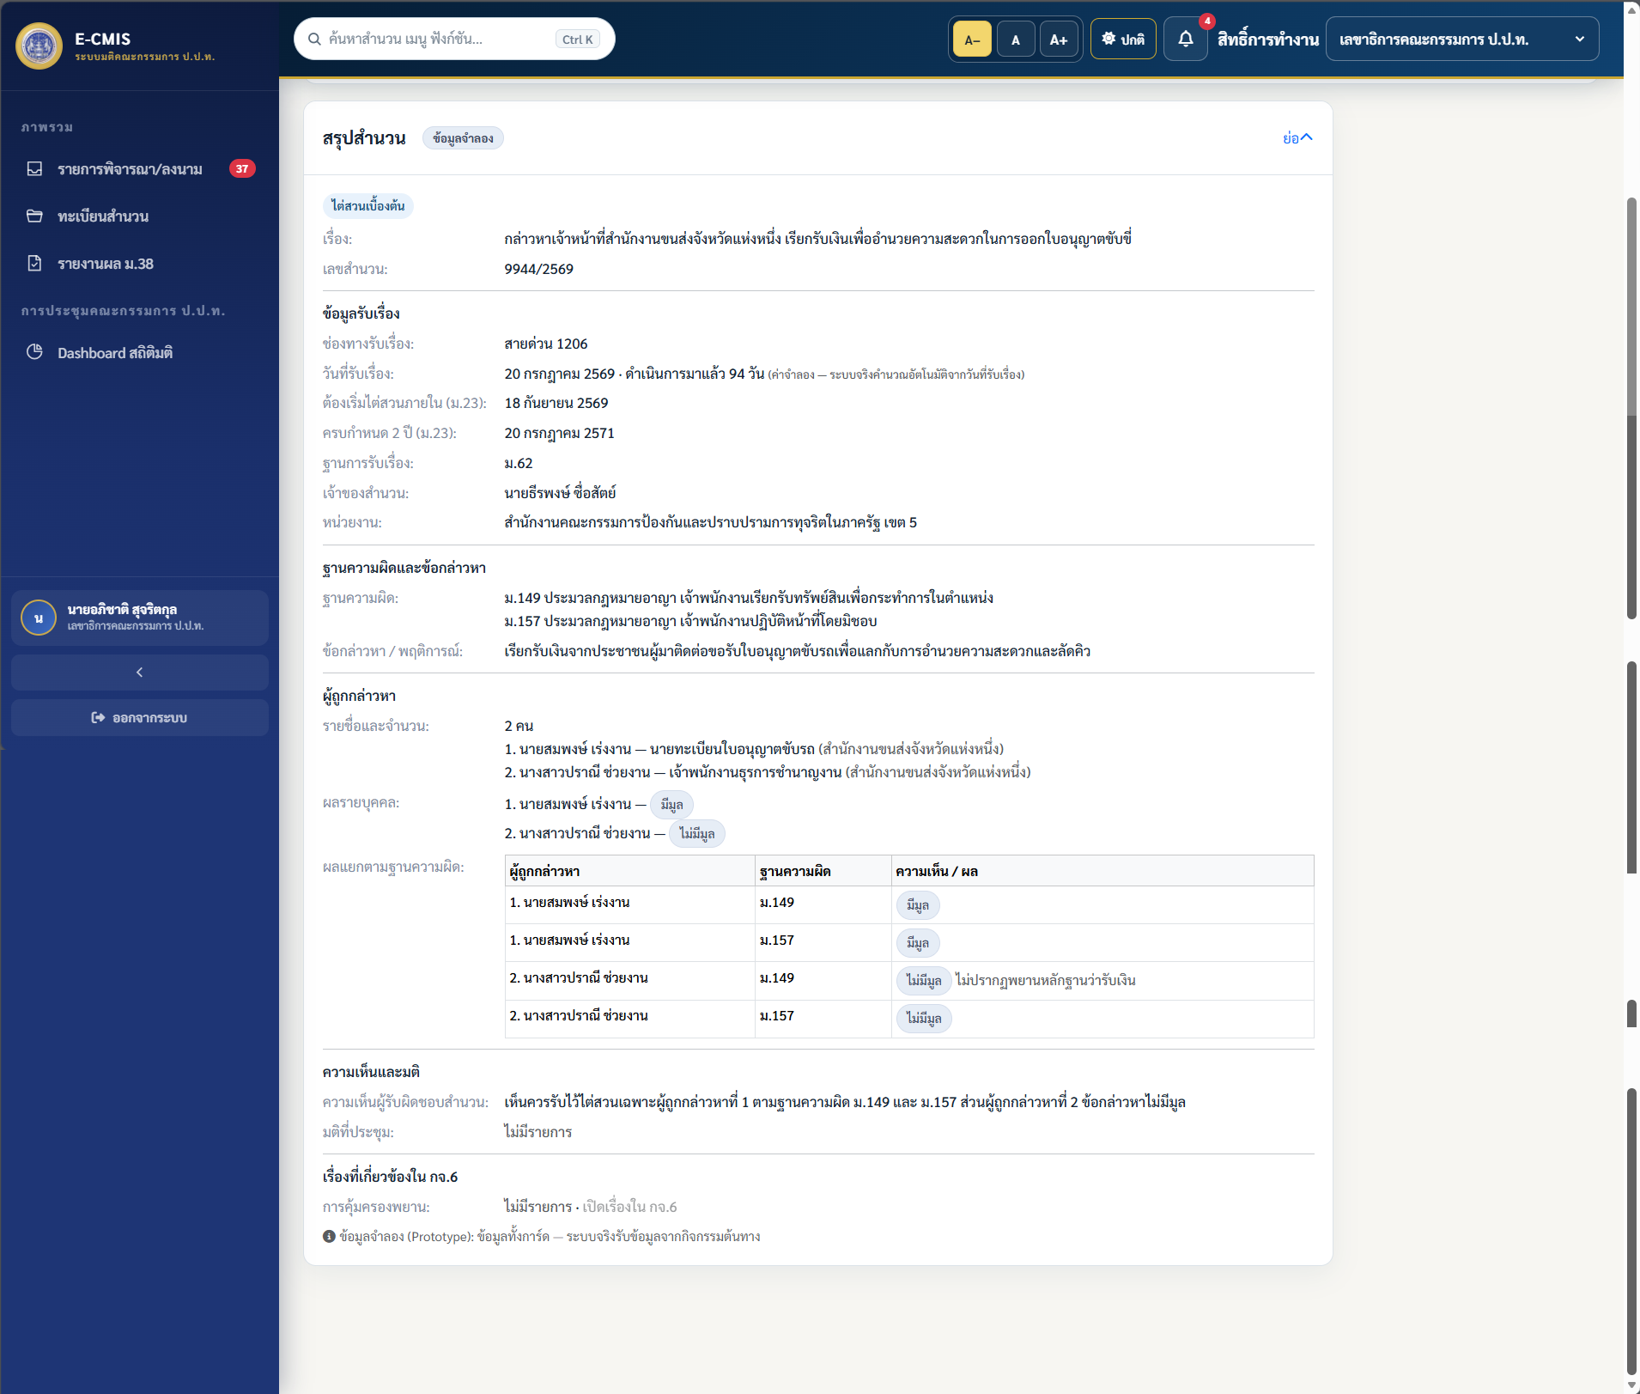 |  | 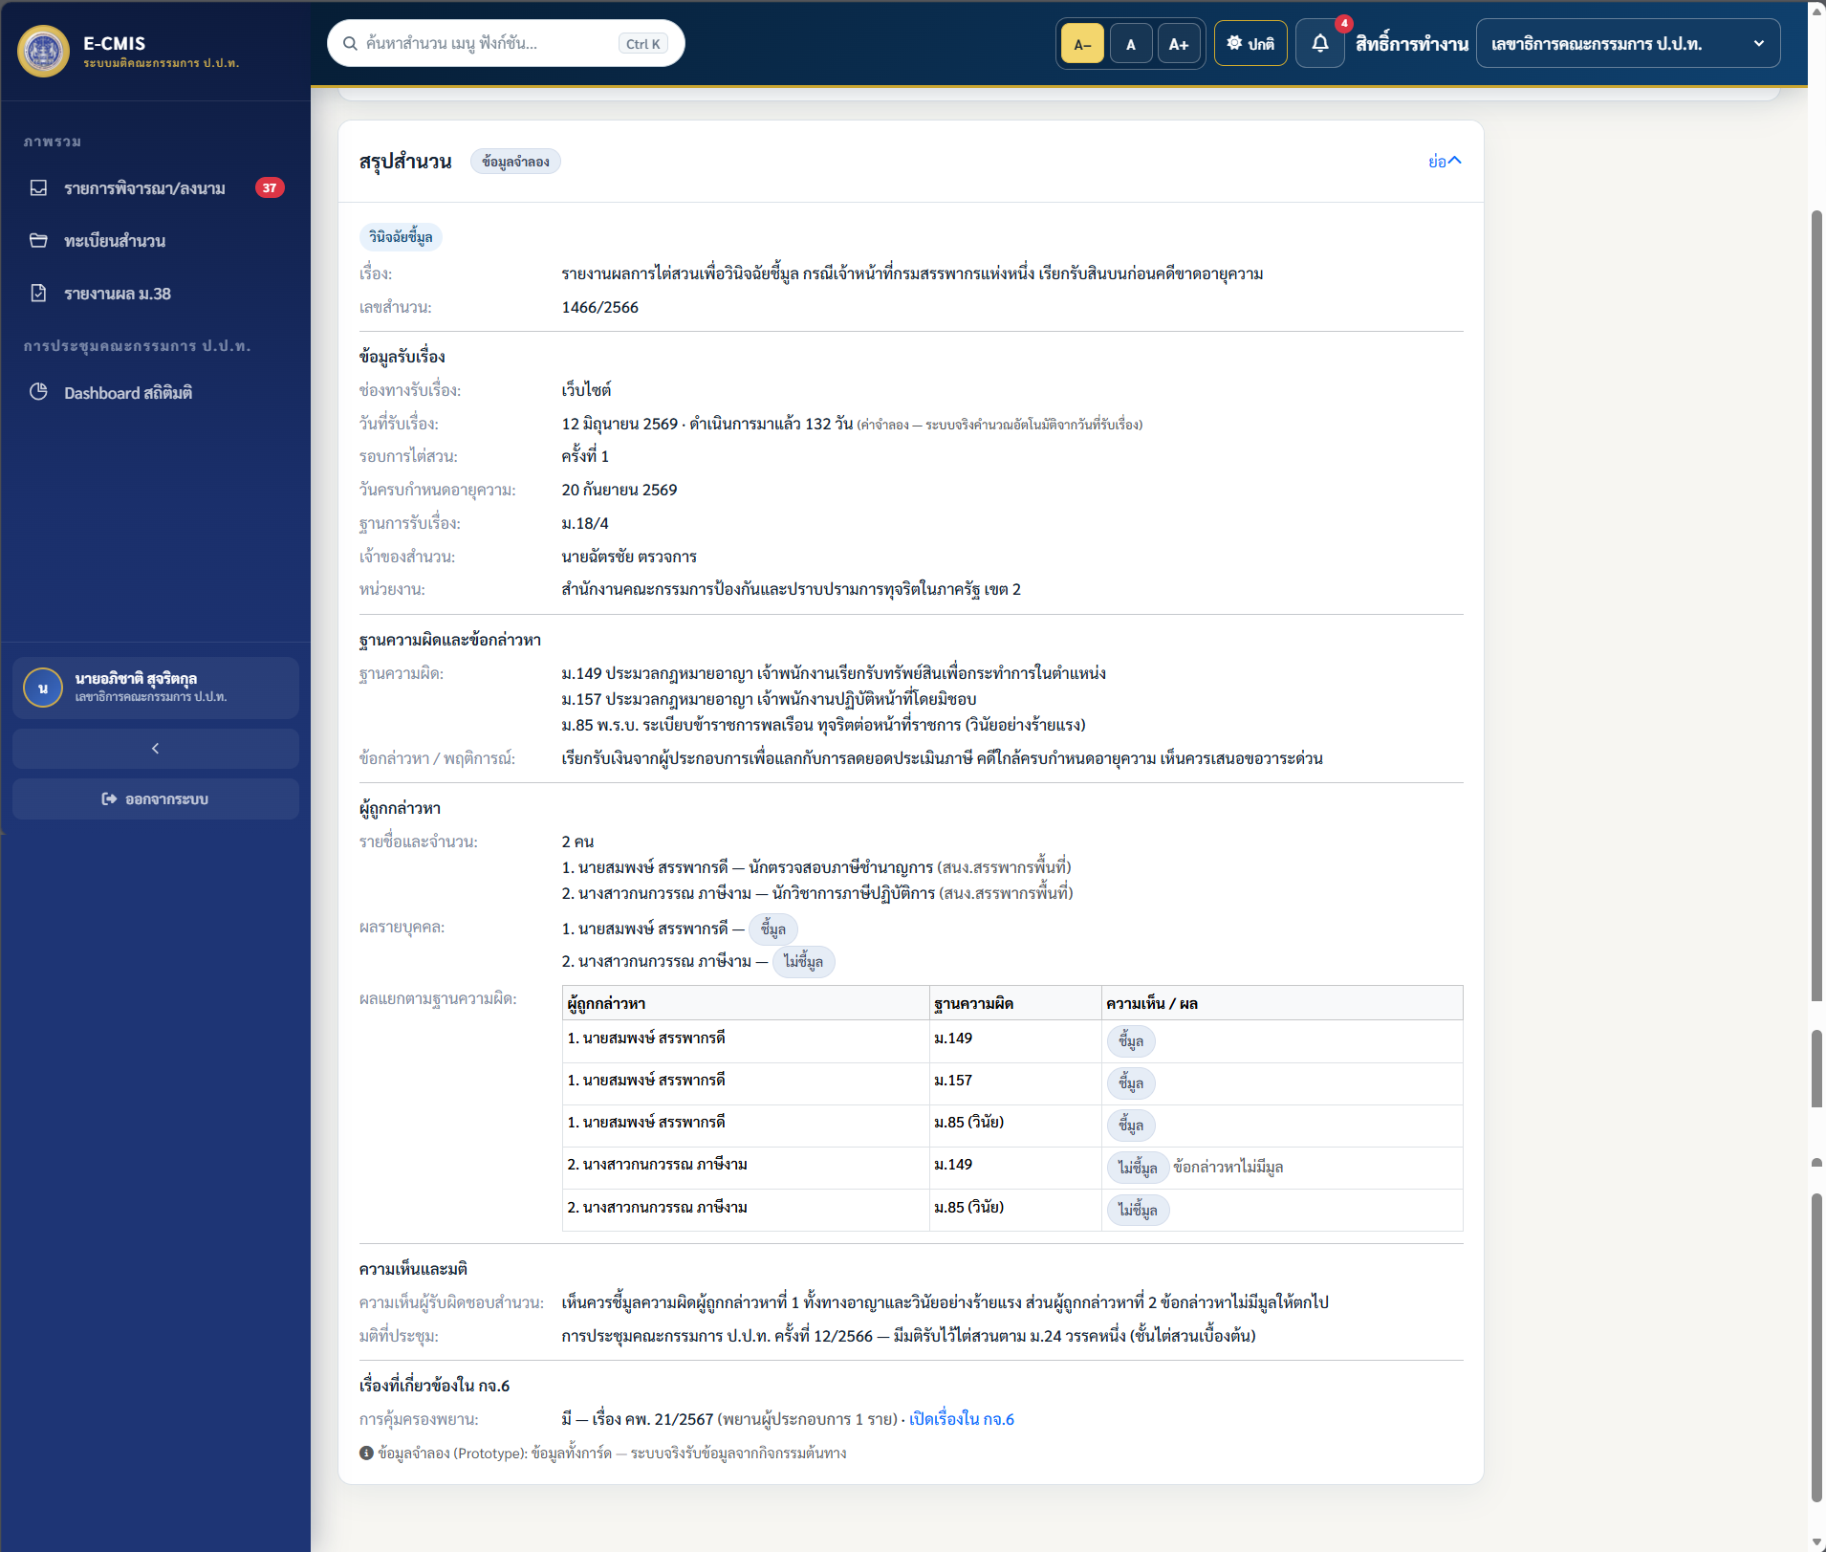 | 